Sheet1
第10回
今日やること
1. 教科書の11.2節
2. 報告

計算方法は後で説明するので，まずは話だけ追ってください．

コインを20回投げて14回表が出たとします．
コインに歪みがなければ，表が出る確率は1/2なので，表は10回程度だと思われます．
14回出たことをもって，「このコインは歪んでいる」と言えるでしょうか．

このような問題は，「検定」という枠組みを使って議論することになっています．

まず，「コインは歪んでいない」という仮説を立てます．
つまり，表が出る確率が1/2だと仮定します．

「コインは歪んでいるとする」みたいな仮説ではだめです．
確率が決められず，その後何も計算できないからです．

計算を始める前に，「珍しいことが起きた」とする基準を設定します．
ここでは，起こる可能性が5%以下のことが起きていたら，「珍しいことが起きた」と見なします．
このように決める確率を「有意水準」といいます．
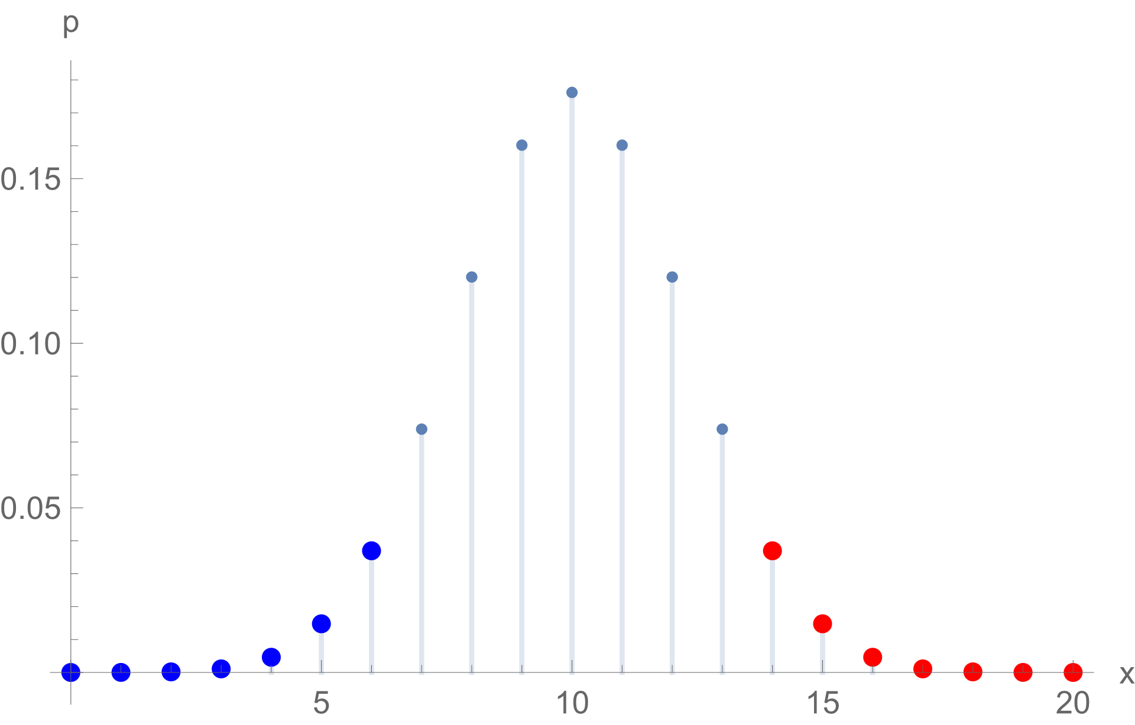
「5%なんてよくあることじゃん」と思うかもしれません．
これは慣習的によく使われる数値だというだけのことです．
もっと小さい数値を使ってもかまいません．

表が14回というのは，平均（10回）より大きい方にずれているということです．
これはどのくらい珍しいことなのでしょうか．

表が14回「以上」出る場合を考えます．
図の赤い部分のことです．

赤い部分の確率を計算すると，約0.058になります．

同じ程度に珍しいこと（青い部分）を考慮して，確率を2倍します．
約0.058*2=0.12=12%となります．
こうして求めた確率のことを，p値（ぴーち）とか「有意確率」などといいます．
（ちょっと細かいことを言うと，2倍するのではなく，表が6回以下になる確率を足すという考え方もあります．今の場合は分布が左右対称なので同じ結果になりますが，分布が左右対称でない場合は，考え方によって結論が変わることがあります．）

これは，最初に決めた有意水準より大きい確率です．
つまり，平均から4以上ずれるというのは，珍しいこととは見なせません．
よって，最初の仮説「コインは歪んでいない」は，棄却（否定）できません．

「検定せよ」と言われたときには次のように書けばいいでしょう．

1. 有意水準を5%とする．
2. 「コインは歪んでいない」という仮説を立てる．
3. この仮説のもとでp値を計算すると，12%となる．
4. p値が有意水準より大きいため，仮説を棄却しない．

表が14回以上出る確率の具体的な計算方法がまだでした．
方法は三つあります．
第1の方法は，表が14回以上20回以下だと考えて，そういう確率を計算する関数binom.dist.rangeを使う方法です．
第2の方法は，1-表が13回以下になる確率だと考えて，X回以下になる確率を計算する関数binom.distを使う方法です．
第3の方法は，14回の確率+15回の確率+...+20回の確率を計算する方法です．
どれを使ってもかまいませんが，他の環境（Pythonとか）にすぐ移植できるのは，2番目でしょう．
3番目はあまり実用的ではありません．

計算してみます．（正しい数値は上の文章中にあります．）

 | ←=BINOM.DIST.RANGE(20,1/2,14,20)（1番目の方法）
 | ←=1-BINOM.DIST(13,20,1/2,TRUE)（2番目の方法）

表の数 | 確率
14 |  | ←=BINOM.DIST(A65,20,1/2,FALSE)
15 |  | ←コピペ
16 |  | ←コピペ
17 |  | ←コピペ
18 |  | ←コピペ
19 |  | ←コピペ
20 |  | ←コピペ
 |  | ←合計（3番目の方法）
 |  | ←=2倍（p値）

別の例でもう一度同じ話をします．

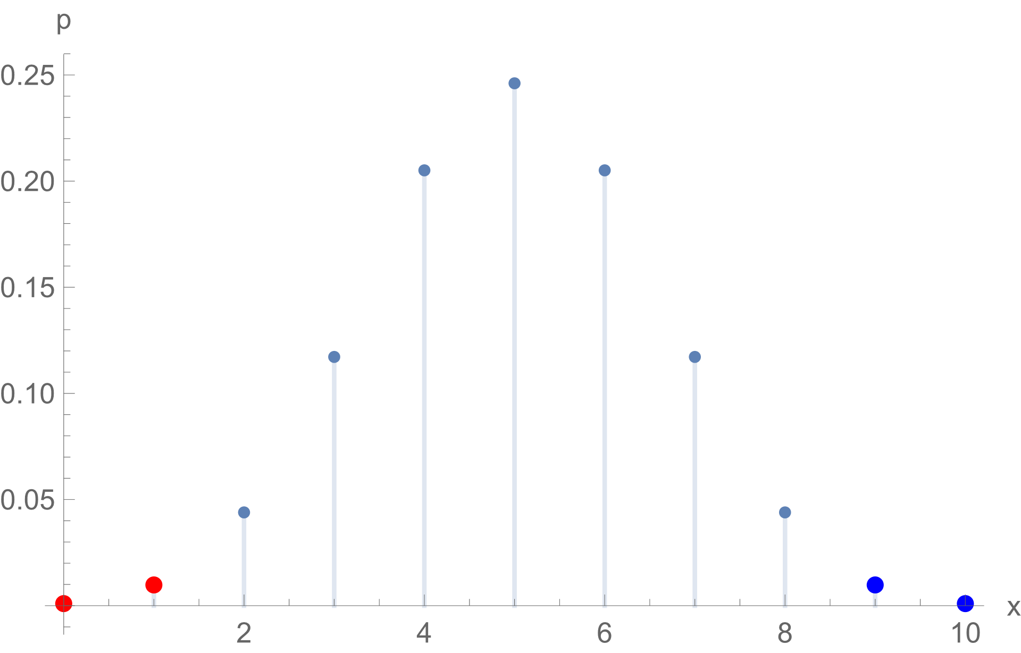
コインを10回投げたら表が1回しか出ませんでした．このコインは歪んでいると言えるでしょうか．
有意水準5%で検定します．

「コインは歪んでいない」という仮説を立てます．
この仮説のもとでは，表が出る回数の平均は5回です．
表は1回だったので，小さい方にずれています．
表が1回「以下」になる確率を求めます．（図の赤い部分）
同じ程度に珍しい青い部分も考慮するため2倍します．（約0.021になるはずです．）

 | ←=BINOM.DIST.RANGE(10,1/2,0,1)（1番目の方法）
 | ←=BINOM.DIST(1,10,1/2,TRUE)（2番目の方法）

表の数 | 確率
0 |  | ←=BINOM.DIST(A65,20,1/2,FALSE)
1 |  | ←コピペ
 |  | ←合計（3番目の方法）
 |  | ←2倍（p値）

約2.1%ということです．
これは有意水準より小さいので，「珍しいことが起きた」と見なします．
そこで，最初の仮説を棄却するのです．

練習問題：コインを100回投げたら表が60回出ました．このコインは歪んでいると言えるでしょうか．有意水準5%で検定してください．（第1の方法と第2の方法を試してください．）
図を見ると，60以上になる確率は，小さくなさそうです．（p値は約0.057になるはずです．）
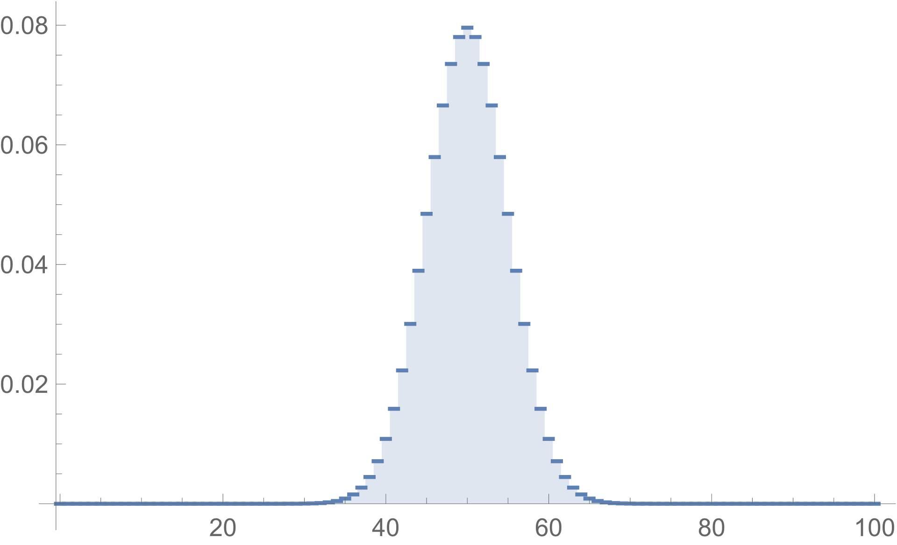
 | ←p値（第1の方法）
 | ←p値（第2の方法）

練習問題：コインを100回投げたら表が60回出ました．このコインは歪んでいると言えるでしょうか．有意水準5%で検定してください．（第1の方法と第2の方法を試してください．）
図を見ると，600以上になる確率は，とても小さそうです．（p値はほぼ0になるはずです．）

 | ←p値（第1の方法）
 | ←p値（第2の方法）
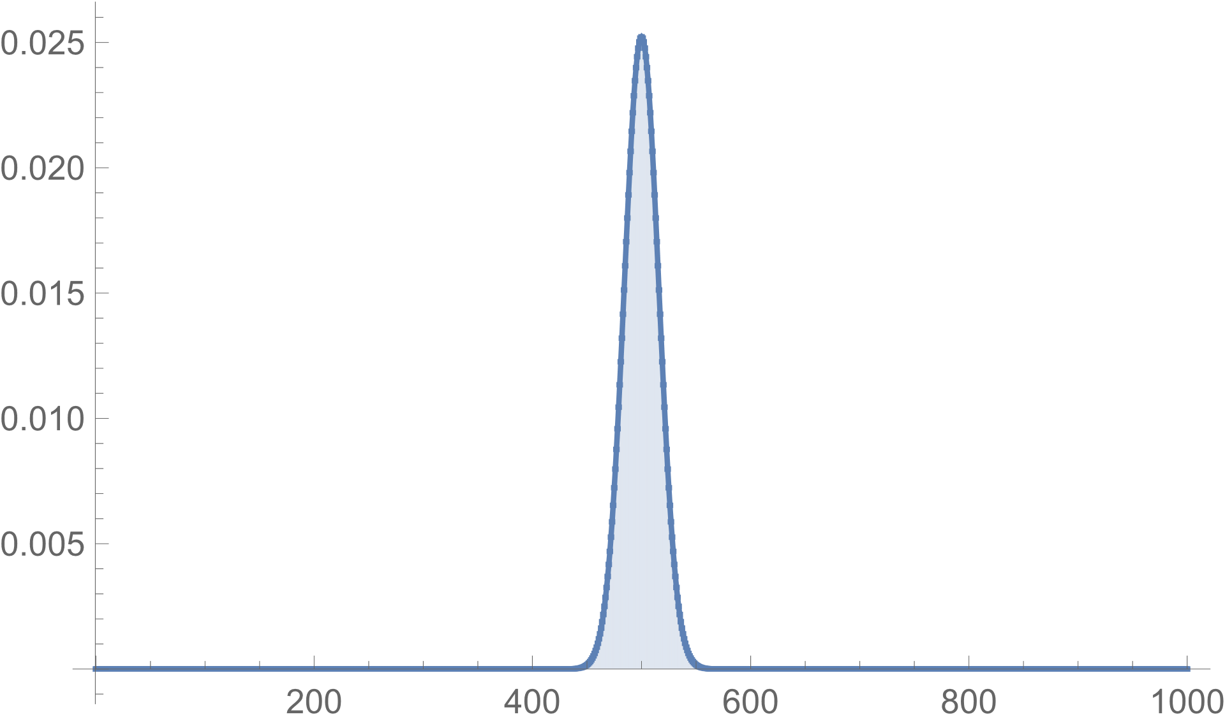

練習問題：当たる確率が0.1だというガチャを10回まわして1回も当たりませんでした．このガチャは不正だと言えるでしょうか．有意水準5%で検定してください．
p値は約0.70になるはずです．

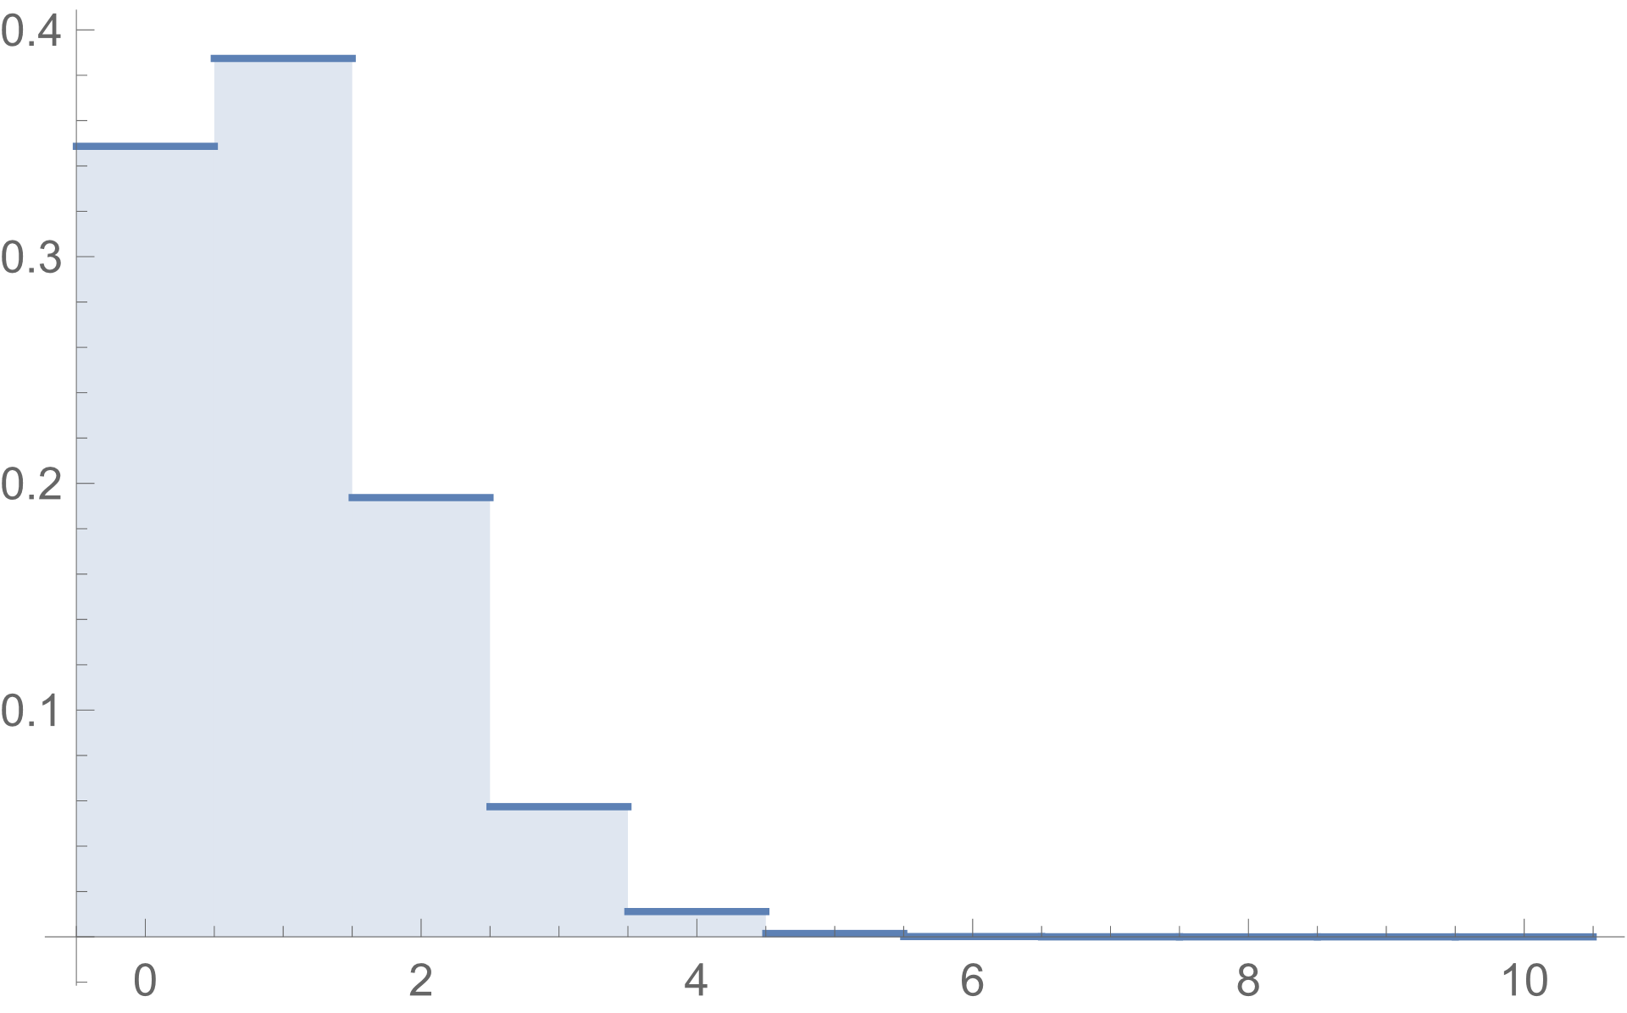
 | ←p値（第1の方法）
 | ←p値（第2の方法）

検定を初めて学ぶ人は，このくらいでおなかいっぱいだと思いますが，もう少し続きます．

最初の話（20回コインを投げたら14回表が出た）に戻ります．
二項分布Bi(n, p)の平均はnp，分散はnp(1-p)なので，n=20，p=1/2だとすると，平均は10，分散は5，標準偏差は√5です．

前回，二項分布は正規分布で近似できるという話をしました．
この例だと，平均10，標準偏差√5の正規分布です．

左が二項分布，右が正規分布です．
中央に重ねて描いてみると，よく似ていることがわかります．

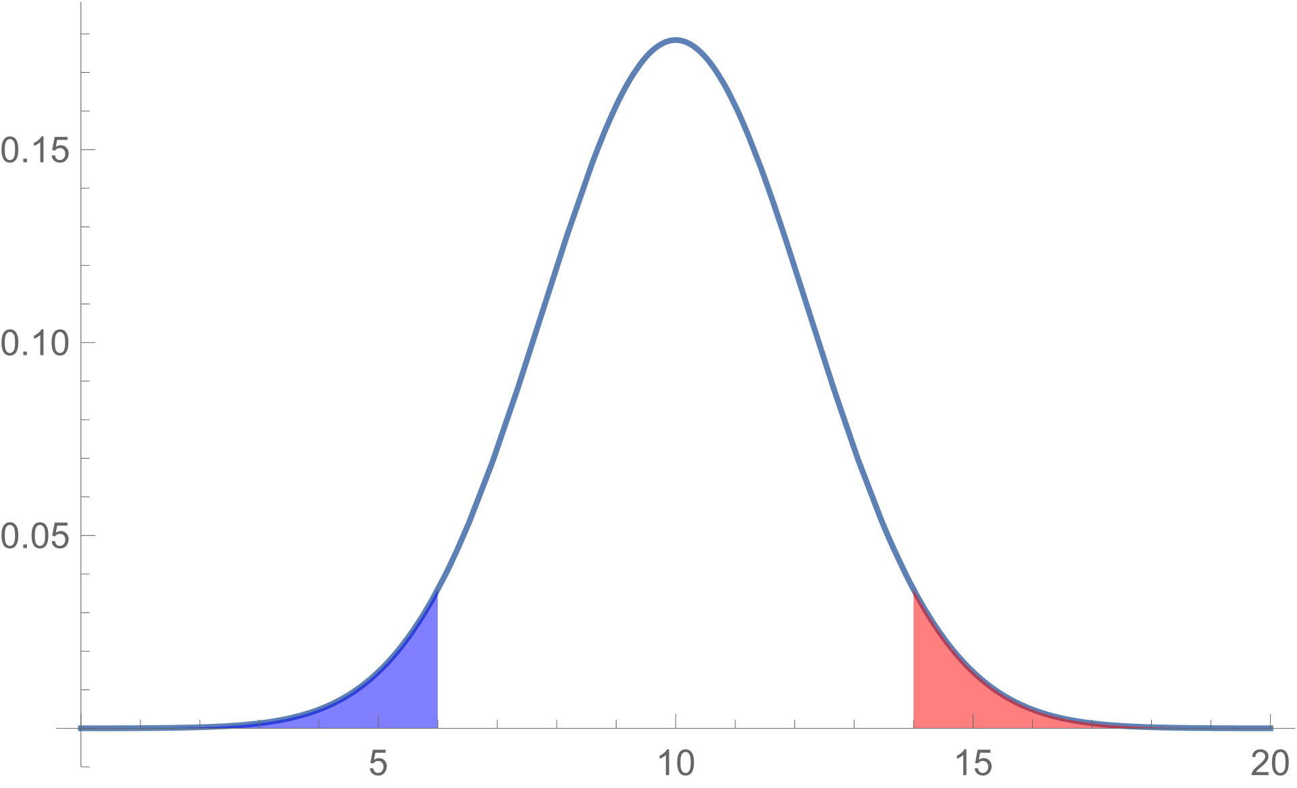
この正規分布に従う確率変数Xが14以上になる確率は約0.037です．（図の赤い部分）
同じ程度に珍しい青い部分を考慮して，これを2倍します．

同じ程度に珍しい青い部分を考慮して，これを2倍します．
約0.074=7.4%，これがp値です．
これは有意水準（5%）より大きいので，p=1/2という仮説は棄却できません．

赤い部分の確率は，「1-表が14以下になる確率」で，次のように計算します．
p値はその2倍です．

 | ←=1-NORM.DIST(14,10,SQRT(5),TRUE)
 | ←2倍（p値）

練習：コインを10回投げたら表が1回の場合のp値を，正規分布で近似して求め，二項分布で計算した結果と比べてください．（約0.011になるはずです．）

 | ←p値

練習：コインを100回投げたら表が60回出た場合のp値を，正規分布で近似して求め，二項分布で計算した結果と比べてください．（約0.045になるはずです．）

 | ←p値

練習：コインを1000回投げたら表が600回出た場合のp値を，正規分布で近似して求め，二項分布で計算した結果と比べてください．（ほぼ0になるはずです．）

 | ←p値

補足：「検定」は，ここで紹介した「p値と有意水準を比較する方法」の他に，有意確率が有意水準以下になる領域（棄却域）に実現値が入っているかどうかを調べる方法があります．
伝統的な統計学の教科書には後者が載っていることが多いと思います．

